LISTADO
 | (*) = CAMPOS OBLIGATORIOS | VERIFICAR QUE LOS CAMPOS DNI, TELEFONO Y ANEXO TENGAN SOLO NÚMEROS Y EL FORMATO COLOCADO EN EL MANUAL DE USUARIO |  |  |  |  | CANTIDAD MÁXIMA DE FILAS: 40

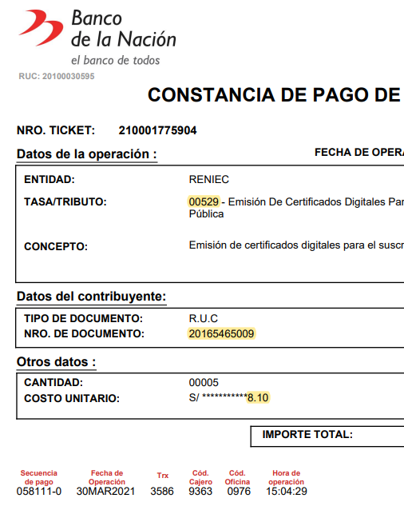
EL TRIBUTO CORRECTO ES: 00529
EL NÚMERO DE RUC DEBE SER 20165465009 (PNP), DE LO CONTRARIO EL VOUCHER NO ES VÁLIDO.
TODAS LAS CELDAS DEBEN SER FORMATO TEXTO Y VERIFICAR QUE LA INFORMACIÓN INGRESADA SEA LA CORRECTA, PRINCIPALMENTE EL DNI, CORREO (dominio @policia.gob.pe) Y DATOS DEL COMPROBANTE DE PAGO.
 | DNI (*) | DIRECCIÓN LABORAL (*) | CARGO | ÁREA | TELÉFONO (*) | APELLIDOS Y NOMBRES | EMAIL INSTITUCIONAL (*) | TIPO DE CERTIFICADO (*) | MODO DE DESCARGA CERTIFICADO (*) | CODIGO DE PAGO | FECHA DE PAGO | CODIGO DE CAJERO | CODIGO DE AGENCIA
1 | 41640219 | AV ESPAÑA 450 | ASESOR JURIDICO | REGPOL-LIMA - AREBAP | 998750819 | PATRICK MORENO PEREZ | 31380472@policia.gob.pe | FIRMA DIGITAL Y AUTENTICACIÓN | SOFTWARE (PC, laptop) | 021260-3 | 15-Sep-25 | 00009170 | 00000987
2
3
4
5
6
7
8
9
10
11
12
13
14
15
16
17
18
19
20
21
22
23
24
25
26
27
28
29
30
31
32
33
34
35
36
37
38
39
40

